Дисконт.облиг
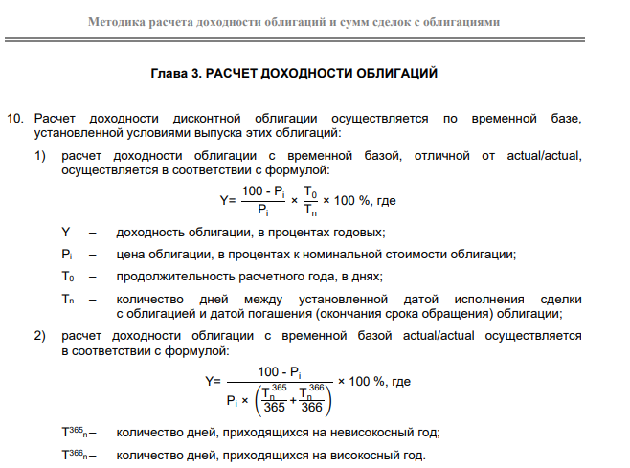
Расчет доходности облигации с временной базой actual/actual
Дата исполенения сделки | Дата погашения облиигации | Цена (вбиваем сами) | Доходность (вбиваем сами) | Год | Дней между датой исполнения и датой погашения (Тn) | Базис (T0) | Текущая доходность (расчитанная) | Цена (расчитанная)
2021-09-24 | 2022-06-23 | 94.5000 | 13.4500 | невисокосный год | 272 | 365 | 7.81 | 90.8901
 |  |  |  | високосный год | 0 | 366

Расчет доходности облигации с временной базой, отличной от actual/actual
Дата исполенения сделки | Дата погашения облиигации | Цена (вбиваем сами) | Доходность (вбиваем сами) | Виды времен.баз | Дней между датой исполнения и датой погашения (Тn) | Базис (T0) | Текущая доходность (расчитанная) | Цена (расчитанная)
2021-01-20 | 2021-04-16 | 97.8375 | 9.38 | 30\360 | 86 | 360 | 9.25 | 97.8083
2021-01-20 | 2021-04-16 | 97.8375 | 9.38 | 30\365 | 86 | 365 | 9.38 | 97.8377
2021-01-20 | 2021-04-16 | 97.8375 | 9.38 | 30\366 | 86 | 366 | 9.41 | 97.8435
2021-01-20 | 2021-04-16 | 97.8375 | 9.38 | act\360 | 86 | 360 | 9.25 | 97.8083
2021-10-19 | 2022-04-19 | 98.5885 | 3.15 | act\365 | 182 | 365 | 2.87 | 98.4536
2021-01-20 | 2021-04-16 | 97.8375 | 9.38 | act\366 | 86 | 366 | 9.41 | 97.8435

Купон.облиг 30-360
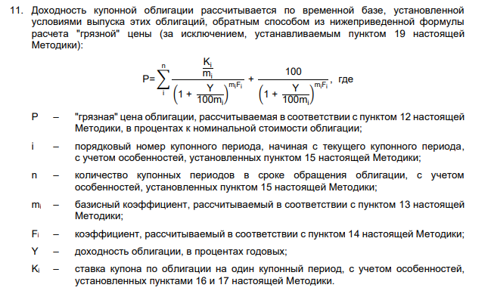
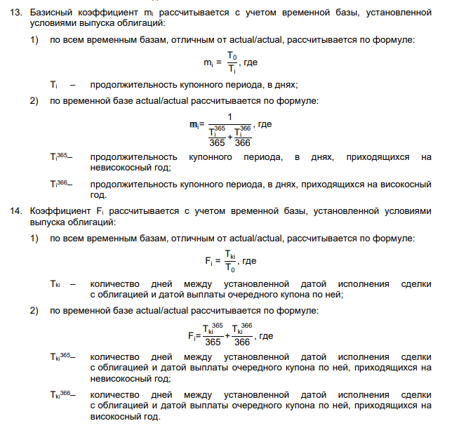
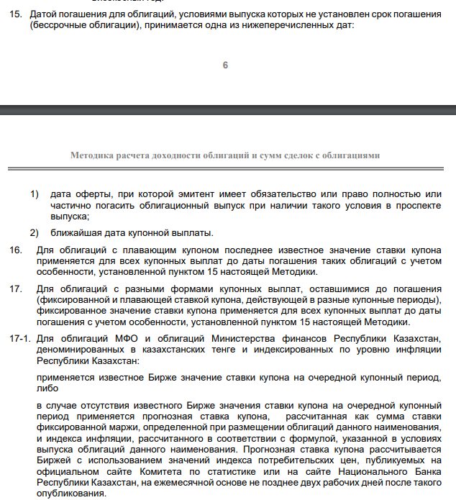
https://kase.kz/files/normative_base/bond_yield.pdf
Даты выплат | Текущая дата | Дней в году
KEGBb3 | 2021-10-21 | 360 | 2 | кол-во выплат купона |  | купон | 11 | доходность | 11.35
2021-05-28 | 143 | Тi | m | F | mF | K/m | 1+y/100m | степень | P | 4.3694444444 | нкд при покупке
2021-11-28 |  | 180.00 | 2.00 | 0.10 | 0.2055555556 | 5.5 | 1.05675 | 1.0114109018 | 5.4379481081
2022-05-28 |  | 180.00 | 2.00 | 0.60 | 1.2055555556 | 5.5 | 1.05675 | 1.0688084705 | 5.1459173012
2022-11-28 |  | 180.00 | 2.00 | 1.10 | 2.2055555556 | 5.5 | 1.05675 | 1.1294633512 | 4.8695692465
2023-05-28 |  | 180.00 | 2.00 | 1.60 | 3.2055555556 | 5.5 | 1.05675 | 1.1935603964 | 4.6080617426
2023-11-28 |  | 180.00 | 2.00 | 2.10 | 4.2055555556 | 5.5 | 1.05675 | 1.2612949489 | 4.3605978165
2024-05-28 |  | 180.00 | 2.00 | 2.60 | 5.2055555556 | 5.5 | 1.05675 | 1.3328734372 | 4.1264232945
2024-11-28 |  | 180.00 | 2.00 | 3.10 | 6.2055555556 | 5.5 | 1.05675 | 1.4085140048 | 3.9048245039
2025-05-28 |  | 180.00 | 2.00 | 3.60 | 7.2055555556 | 5.5 | 1.05675 | 1.4884471745 | 3.6951260979
2025-11-28 |  | 180.00 | 2.00 | 4.10 | 8.2055555556 | 5.5 | 1.05675 | 1.5729165517 | 3.4966889973
2026-05-28 |  | 180.00 | 2.00 | 4.60 | 9.2055555556 | 5.5 | 1.05675 | 1.6621795660 | 3.3089084431
2026-11-28 |  | 180.00 | 2.00 | 5.10 | 10.2055555556 | 5.5 | 1.05675 | 1.7565082564 | 3.1312121534
2027-05-28 |  | 180.00 | 2.00 | 5.60 | 11.2055555556 | 5.5 | 1.05675 | 1.8561900999 | 2.9630585791
2027-11-28 |  | 180.00 | 2.00 | 6.10 | 12.2055555556 | 5.5 | 1.05675 | 1.9615288881 | 2.8039352534
2028-05-28 |  | 180.00 | 2.00 | 6.60 | 13.2055555556 | 5.5 | 1.05675 | 2.0728456525 | 2.6533572306
2028-11-28 |  | 180.00 | 2.00 | 7.10 | 14.2055555556 | 5.5 | 1.05675 | 2.1904796433 | 2.5108656074
2029-05-28 |  | 180.00 | 2.00 | 7.60 | 15.2055555556 | 5.5 | 1.05675 | 2.3147893630 | 2.3760261248
2029-11-28 |  | 180.00 | 2.00 | 8.10 | 16.2055555556 | 5.5 | 1.05675 | 2.4461536594 | 2.2484278446
2030-05-28 |  | 180.00 | 2.00 | 8.60 | 17.2055555556 | 5.5 | 1.05675 | 2.5849728796 | 2.1276818970
2030-11-28 |  | 180.00 | 2.00 | 9.10 | 18.2055555556 | 5.5 | 1.05675 | 2.7316700905 | 2.0134202952
2031-05-28 |  | 180.00 | 2.00 | 9.60 | 19.2055555556 | 5.5 | 1.05675 | 2.8866923681 | 1.9052948145
2031-11-28 |  | 180.00 | 2.00 | 10.10 | 20.2055555556 | 5.5 | 1.05675 | 3.0505121600 | 1.8029759304
2032-05-28 |  | 180.00 | 2.00 | 10.60 | 21.2055555556 | 5.5 | 1.05675 | 3.2236287251 | 1.7061518149
2032-11-28 |  | 180.00 | 2.00 | 11.10 | 22.2055555556 | 5.5 | 1.05675 | 3.4065696552 | 1.6145273858
2033-05-28 |  | 180.00 | 2.00 | 11.60 | 23.2055555556 | 5.5 | 1.05675 | 3.5998924832 | 1.5278234074
2033-11-28 |  | 180.00 | 2.00 | 12.10 | 24.2055555556 | 5.5 | 1.05675 | 3.8041863816 | 1.4457756399
2034-05-28 |  | 180.00 | 2.00 | 12.60 | 25.2055555556 | 5.5 | 1.05675 | 4.0200739587 | 1.3681340335
2034-11-28 |  | 180.00 | 2.00 | 13.10 | 26.2055555556 | 5.5 | 1.05675 | 4.2482131559 | 1.2946619668
2035-05-28 |  | 180.00 | 2.00 | 13.60 | 27.2055555556 | 105.50 | 1.05675 | 4.4892992525 | 23.5003269032
 |  |  |  |  |  |  |  | гряз.цена | 101.9477
 |  |  |  |  |  |  |  | чист.цена | 97.5783

